TRAFICO DIARIO
DIA 1 Lunes

TIPOS DE VEHICULOS EN LUNES
 |  | Configuracion Vehicular |  | 0-1 | 1-2 | 2-3 | 3-4 | 4-5 | 5-6 | 6-7 | 7-8 | 8-9 | 9-10 | 10-11 | 11-12 | 12-13 | 13-14 | 14-15 | 15-16 | 16-17 | 17-18 | 18-19 | 19-20 | 20-21 | 21-22 | 22-23 | 23-24 | ∑TOTAL
 |  1 |  |  | 0 | 0 | 3 | 4 | 0 | 5 | 10 | 12 | 20 | 15 | 8 | 13 | 15 | 18 | 7 | 8 | 4 | 12 | 18 | 12 | 8 | 5 | 1 | 0 | 198
 | 2 | 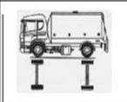 | 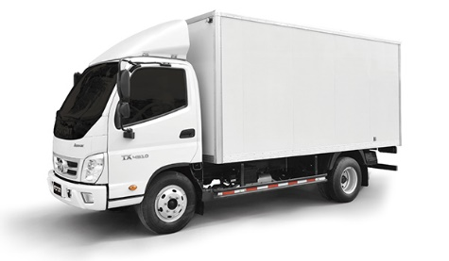 | 0 | 0 | 0 | 3 | 3 | 0 | 2 | 0 | 2 | 4 | 0 | 0 | 2 | 0 | 2 | 1 | 0 | 0 | 1 | 0 | 1 | 0 | 0 | 0 | 21
 | 4 |  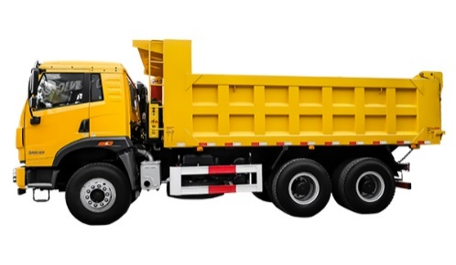 |  | 0 | 0 | 0 | 2 | 1 | 0 | 0 | 0 | 0 | 0 | 0 | 0 | 0 | 0 | 0 | 0 | 0 | 0 | 0 | 0 | 3 | 0 | 0 | 0 | 6
 | 3 | 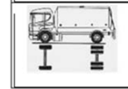 |  | 0 | 0 | 0 | 0 | 1 | 0 | 2 | 0 | 1 | 0 | 0 | 1 | 0 | 0 | 1 | 0 | 0 | 0 | 1 | 0 | 0 | 0 | 1 | 0 | 8
 | 6 |  |  | 0 | 0 | 0 | 0 | 0 | 0 | 0 | 0 | 0 | 0 | 0 | 0 | 0 | 0 | 0 | 0 | 0 | 0 | 0 | 0 | 0 | 0 | 0 | 0 | 0
 | 5 |  |  | 0 | 0 | 0 | 0 | 0 | 1 | 1 | 1 | 0 | 0 | 0 | 0 | 0 | 0 | 0 | 0 | 0 | 0 | 0 | 1 | 1 | 1 | 0 | 0 | 6
 | 7 |  |  | 0 | 0 | 0 | 0 | 0 | 0 | 0 | 0 | 0 | 0 | 0 | 0 | 0 | 0 | 0 | 0 | 0 | 0 | 0 | 0 | 0 | 0 | 0 | 0 | 0
 |  |  |  | Total trafico |  |  |  |  |  |  |  |  |  |  |  |  |  |  |  |  |  |  |  |  |  |  |  | 239

DIA 2 Martes

TIPOS DE VEHICULOS EN MARTES
 |  | Configuracion Vehicular |  | 0-1 | 1-2 | 2-3 | 3-4 | 4-5 | 5-6 | 6-7 | 7-8 | 8-9 | 9-10 | 10-11 | 11-12 | 12-13 | 13-14 | 14-15 | 15-16 | 16-17 | 17-18 | 18-19 | 19-20 | 20-21 | 21-22 | 22-23 | 23-24 | ∑TOTAL
 | 1 |  |  | 0 | 0 | 2 | 3 | 3 | 6 | 11 | 12 | 18 | 14 | 6 | 13 | 12 | 16 | 4 | 6 | 3 | 11 | 18 | 12 | 6 | 5 | 2 | 0 | 183
 | 2 |  |  | 0 | 0 | 0 | 1 | 2 | 0 | 2 | 0 | 1 | 3 | 0 | 0 | 1 | 0 | 1 | 1 | 0 | 0 | 1 | 0 | 2 | 0 | 0 | 0 | 15
 | 4 |  |  | 0 | 0 | 0 | 2 | 1 | 0 | 0 | 0 | 0 | 0 | 0 | 0 | 0 | 0 | 0 | 0 | 0 | 0 | 0 | 0 | 1 | 0 | 0 | 0 | 4
 | 3 |  |  | 0 | 0 | 0 | 0 | 1 | 0 | 2 | 0 | 1 | 0 | 0 | 1 | 0 | 0 | 1 | 0 | 0 | 0 | 1 | 0 | 0 | 0 | 1 | 0 | 8
 | 6 |  |  | 0 | 0 | 0 | 0 | 0 | 0 | 0 | 0 | 0 | 0 | 0 | 0 | 0 | 0 | 0 | 0 | 0 | 0 | 0 | 0 | 0 | 0 | 0 | 0 | 0
 | 5 |  |  | 0 | 0 | 0 | 0 | 0 | 0 | 1 | 1 | 0 | 0 | 0 | 0 | 0 | 0 | 0 | 0 | 0 | 1 | 0 | 1 | 1 | 0 | 0 | 0 | 5
 | 7 |  |  | 0 | 0 | 0 | 0 | 0 | 0 | 0 | 0 | 0 | 0 | 0 | 0 | 0 | 0 | 0 | 0 | 0 | 0 | 0 | 0 | 0 | 0 | 0 | 0 | 0
 |  |  |  | Total trafico |  |  |  |  |  |  |  |  |  |  |  |  |  |  |  |  |  |  |  |  |  |  |  | 215

DIA 3 Miercoles

TIPOS DE VEHICULOS EN MIERCOLES
 |  | Configuracion Vehicular |  | 0-1 | 1-2 | 2-3 | 3-4 | 4-5 | 5-6 | 6-7 | 7-8 | 8-9 | 9-10 | 10-11 | 11-12 | 12-13 | 13-14 | 14-15 | 15-16 | 16-17 | 17-18 | 18-19 | 19-20 | 20-21 | 21-22 | 22-23 | 23-24 | ∑TOTAL
 | 1 |  |  | 0 | 1 | 2 | 4 | 0 | 6 | 9 | 11 | 22 | 17 | 8 | 10 | 12 | 18 | 6 | 4 | 4 | 12 | 19 | 11 | 8 | 2 | 0 | 0 | 186
 | 2 |  |  | 0 | 0 | 0 | 2 | 3 | 0 | 2 | 0 | 1 | 1 | 0 | 0 | 0 | 1 | 1 | 2 | 0 | 0 | 0 | 0 | 2 | 0 | 0 | 0 | 15
 | 4 |  |  | 0 | 0 | 0 | 1 | 1 | 1 | 0 | 0 | 0 | 0 | 0 | 0 | 0 | 0 | 0 | 0 | 0 | 2 | 0 | 0 | 2 | 0 | 0 | 0 | 7
 | 3 |  |  | 0 | 0 | 0 | 1 | 1 | 0 | 0 | 0 | 2 | 0 | 1 | 0 | 0 | 1 | 0 | 0 | 0 | 0 | 1 | 0 | 0 | 0 | 1 | 0 | 8
 | 6 |  |  | 0 | 0 | 0 | 0 | 0 | 0 | 0 | 0 | 0 | 0 | 0 | 0 | 0 | 0 | 0 | 0 | 0 | 0 | 0 | 0 | 0 | 0 | 0 | 0 | 0
 | 5 |  |  | 0 | 0 | 0 | 0 | 0 | 1 | 1 | 0 | 0 | 0 | 0 | 0 | 0 | 0 | 0 | 0 | 0 | 1 | 0 | 0 | 1 | 0 | 0 | 0 | 4
 | 7 |  |  | 0 | 0 | 0 | 0 | 0 | 0 | 0 | 0 | 0 | 0 | 0 | 0 | 0 | 0 | 0 | 0 | 0 | 0 | 0 | 0 | 0 | 0 | 0 | 0 | 0
 |  |  |  | Total trafico |  |  |  |  |  |  |  |  |  |  |  |  |  |  |  |  |  |  |  |  |  |  |  | 220

DIA 4 Jueves

TIPOS DE VEHICULOS EN JUEVES
 |  | Configuracion Vehicular |  | 0-1 | 1-2 | 2-3 | 3-4 | 4-5 | 5-6 | 6-7 | 7-8 | 8-9 | 9-10 | 10-11 | 11-12 | 12-13 | 13-14 | 14-15 | 15-16 | 16-17 | 17-18 | 18-19 | 19-20 | 20-21 | 21-22 | 22-23 | 23-24 | ∑TOTAL
 | 1 |  |  | 0 | 0 | 3 | 4 | 2 | 4 | 10 | 12 | 18 | 12 | 8 | 10 | 12 | 20 | 8 | 8 | 4 | 12 | 15 | 10 | 8 | 5 | 1 | 0 | 186
 | 2 |  |  | 0 | 0 | 0 | 2 | 2 | 0 | 4 | 0 | 2 | 2 | 0 | 0 | 2 | 2 | 2 | 1 | 0 | 0 | 2 | 0 | 0 | 0 | 0 | 0 | 21
 | 4 |  |  | 0 | 0 | 0 | 1 | 2 | 2 | 0 | 0 | 0 | 0 | 0 | 0 | 0 | 0 | 0 | 0 | 0 | 0 | 0 | 0 | 1 | 1 | 0 | 0 | 7
 | 3 |  |  | 0 | 0 | 0 | 0 | 1 | 0 | 0 | 0 | 0 | 2 | 0 | 0 | 2 | 0 | 2 | 0 | 0 | 0 | 1 | 0 | 0 | 1 | 0 | 0 | 9
 | 6 |  |  | 0 | 0 | 0 | 0 | 0 | 0 | 0 | 0 | 0 | 0 | 0 | 0 | 0 | 0 | 0 | 0 | 0 | 0 | 0 | 0 | 0 | 0 | 0 | 0 | 0
 | 5 |  |  | 0 | 0 | 0 | 0 | 0 | 2 | 0 | 2 | 0 | 0 | 0 | 0 | 0 | 0 | 0 | 0 | 0 | 0 | 0 | 0 | 0 | 2 | 0 | 0 | 6
 | 7 |  |  | 0 | 0 | 0 | 0 | 0 | 0 | 0 | 0 | 0 | 0 | 0 | 0 | 0 | 0 | 0 | 0 | 0 | 0 | 0 | 0 | 0 | 0 | 0 | 0 | 0
 |  |  |  | Total trafico |  |  |  |  |  |  |  |  |  |  |  |  |  |  |  |  |  |  |  |  |  |  |  | 229

DIA 5 Viernes

TIPOS DE VEHICULOS EN VIERNES
 |  | Configuracion Vehicular |  | 0-1 | 1-2 | 2-3 | 3-4 | 4-5 | 5-6 | 6-7 | 7-8 | 8-9 | 9-10 | 10-11 | 11-12 | 12-13 | 13-14 | 14-15 | 15-16 | 16-17 | 17-18 | 18-19 | 19-20 | 20-21 | 21-22 | 22-23 | 23-24 | ∑TOTAL
 | 1 |  |  | 0 | 0 | 3 | 3 | 5 | 5 | 12 | 15 | 18 | 12 | 5 | 15 | 14 | 12 | 8 | 6 | 5 | 12 | 15 | 10 | 8 | 5 | 1 | 0 | 189
 | 2 |  |  | 0 | 0 | 0 | 2 | 1 | 1 | 2 | 0 | 2 | 1 | 0 | 0 | 2 | 0 | 2 | 2 | 0 | 0 | 2 | 0 | 2 | 0 | 0 | 0 | 19
 | 4 |  |  | 0 | 0 | 0 | 2 | 1 | 0 | 0 | 0 | 0 | 0 | 0 | 0 | 0 | 0 | 0 | 0 | 0 | 0 | 0 | 0 | 1 | 0 | 1 | 0 | 5
 | 3 |  |  | 0 | 0 | 0 | 0 | 2 | 0 | 0 | 1 | 0 | 0 | 0 | 0 | 0 | 0 | 2 | 0 | 0 | 0 | 0 | 0 | 0 | 0 | 1 | 0 | 6
 | 6 |  |  | 0 | 0 | 0 | 0 | 0 | 0 | 0 | 0 | 0 | 0 | 0 | 0 | 0 | 0 | 0 | 0 | 0 | 0 | 0 | 0 | 0 | 0 | 0 | 0 | 0
 | 5 |  |  | 0 | 0 | 0 | 0 | 0 | 2 | 0 | 1 | 0 | 0 | 0 | 0 | 0 | 0 | 0 | 0 | 0 | 0 | 0 | 0 | 0 | 1 | 0 | 0 | 4
 | 7 |  |  | 0 | 0 | 0 | 0 | 0 | 0 | 0 | 0 | 0 | 0 | 0 | 0 | 0 | 0 | 0 | 0 | 0 | 0 | 0 | 0 | 0 | 0 | 0 | 0 | 0
 |  |  |  | Total trafico |  |  |  |  |  |  |  |  |  |  |  |  |  |  |  |  |  |  |  |  |  |  |  | 223

DIA 6 Sabado

TIPOS DE VEHICULOS EN SABADO
 |  | Configuracion Vehicular |  | 0-1 | 1-2 | 2-3 | 3-4 | 4-5 | 5-6 | 6-7 | 7-8 | 8-9 | 9-10 | 10-11 | 11-12 | 12-13 | 13-14 | 14-15 | 15-16 | 16-17 | 17-18 | 18-19 | 19-20 | 20-21 | 21-22 | 22-23 | 23-24 | ∑TOTAL
 | 1 |  |  | 0 | 0 | 3 | 4 | 5 | 5 | 7 | 10 | 12 | 12 | 8 | 11 | 14 | 16 | 5 | 7 | 7 | 6 | 12 | 8 | 3 | 2 | 1 | 2 | 160
 | 2 |  |  | 0 | 0 | 1 | 2 | 3 | 0 | 2 | 0 | 2 | 1 | 0 | 0 | 2 | 0 | 2 | 1 | 0 | 0 | 1 | 0 | 1 | 0 | 0 | 0 | 18
 | 4 |  |  | 0 | 0 | 0 | 0 | 1 | 0 | 0 | 0 | 0 | 0 | 0 | 0 | 0 | 0 | 0 | 0 | 0 | 0 | 0 | 0 | 2 | 0 | 0 | 0 | 3
 | 3 |  |  | 0 | 0 | 0 | 0 | 1 | 2 | 0 | 1 | 0 | 0 | 0 | 0 | 0 | 0 | 1 | 1 | 0 | 0 | 0 | 0 | 0 | 0 | 1 | 0 | 7
 | 6 |  |  | 0 | 0 | 0 | 0 | 0 | 0 | 0 | 0 | 0 | 0 | 0 | 0 | 0 | 0 | 0 | 0 | 0 | 0 | 0 | 0 | 0 | 0 | 0 | 0 | 0
 | 5 |  |  | 0 | 0 | 0 | 0 | 0 | 2 | 0 | 1 | 0 | 0 | 0 | 0 | 0 | 0 | 0 | 0 | 0 | 0 | 0 | 1 | 0 | 2 | 0 | 0 | 6
 | 7 |  |  | 0 | 0 | 0 | 0 | 0 | 0 | 0 | 0 | 0 | 0 | 0 | 0 | 0 | 0 | 0 | 0 | 0 | 0 | 0 | 0 | 0 | 0 | 0 | 0 | 0
 |  |  |  | Total trafico |  |  |  |  |  |  |  |  |  |  |  |  |  |  |  |  |  |  |  |  |  |  |  | 194

DIA 7 Domingo

TIPOS DE VEHICULOS EN DOMINGO
 |  | Configuracion Vehicular |  | 0-1 | 1-2 | 2-3 | 3-4 | 4-5 | 5-6 | 6-7 | 7-8 | 8-9 | 9-10 | 10-11 | 11-12 | 12-13 | 13-14 | 14-15 | 15-16 | 16-17 | 17-18 | 18-19 | 19-20 | 20-21 | 21-22 | 22-23 | 23-24 | ∑TOTAL
 | 1 |  |  | 0 | 0 | 1 | 2 | 5 | 5 | 8 | 6 | 10 | 7 | 8 | 6 | 7 | 8 | 3 | 8 | 4 | 6 | 9 | 6 | 4 | 5 | 1 | 2 | 121
 | 2 |  |  | 0 | 0 | 0 | 2 | 1 | 0 | 1 | 0 | 0 | 0 | 0 | 0 | 0 | 0 | 1 | 1 | 0 | 0 | 0 | 0 | 0 | 0 | 0 | 0 | 6
 | 4 |  |  | 0 | 0 | 0 | 0 | 3 | 0 | 0 | 0 | 0 | 0 | 0 | 0 | 0 | 0 | 0 | 0 | 0 | 0 | 0 | 0 | 2 | 0 | 0 | 0 | 5
 | 3 |  |  | 0 | 0 | 0 | 0 | 1 | 0 | 0 | 0 | 0 | 0 | 0 | 1 | 0 | 0 | 0 | 0 | 0 | 0 | 0 | 0 | 0 | 0 | 1 | 0 | 3
 | 6 |  |  | 0 | 0 | 0 | 0 | 0 | 0 | 0 | 0 | 0 | 0 | 0 | 0 | 0 | 0 | 0 | 0 | 0 | 0 | 0 | 0 | 0 | 0 | 0 | 0 | 0
 | 5 |  |  | 0 | 0 | 0 | 2 | 1 | 0 | 0 | 0 | 0 | 0 | 0 | 0 | 0 | 0 | 0 | 0 | 0 | 0 | 0 | 1 | 1 | 0 | 0 | 0 | 5
 | 7 |  |  | 0 | 0 | 0 | 0 | 0 | 0 | 0 | 0 | 0 | 0 | 0 | 0 | 0 | 0 | 0 | 0 | 0 | 0 | 0 | 0 | 0 | 0 | 0 | 0 | 0
 |  |  |  | Total trafico |  |  |  |  |  |  |  |  |  |  |  |  |  |  |  |  |  |  |  |  |  |  |  | 140

GRAFICAS
TRAFICO HORARIO DE DIA LUNES TIPO DE VEHICULO 1
0-1 | 0
1-2 | 0
2-3 | 3
3-4 | 4
4-5 | 0
5-6 | 5
6-7 | 10
7-8 | 12
8-9 | 20
9-10 | 15
10-11 | 8
11-12 | 13
12-13 | 15
13-14 | 18
14-15 | 7
15-16 | 8
16-17 | 4
17-18 | 12
18-19 | 18
19-20 | 12
20-21 | 8
21-22 | 5
22-23 | 1
23-24 | 0
TRAFICO HORARIO DE DIA MARTES TIPO DE VEHICULO 1
0-1 | 0
1-2 | 0
2-3 | 2
3-4 | 3
4-5 | 3
5-6 | 6
6-7 | 11
7-8 | 12
8-9 | 18
9-10 | 14
10-11 | 6
11-12 | 13
12-13 | 12
13-14 | 16
14-15 | 4
15-16 | 6
16-17 | 3
17-18 | 11
18-19 | 18
19-20 | 12
20-21 | 6
21-22 | 5
22-23 | 2
23-24 | 0
TRAFICO HORARIO DE DIA MIERCOLES TIPO DE VEHICULO 1
0-1 | 0
1-2 | 1
2-3 | 2
3-4 | 4
4-5 | 0
5-6 | 6
6-7 | 9
7-8 | 11
8-9 | 22
9-10 | 17
10-11 | 8
11-12 | 10
12-13 | 12
13-14 | 18
14-15 | 6
15-16 | 4
16-17 | 4
17-18 | 12
18-19 | 19
19-20 | 11
20-21 | 8
21-22 | 2
22-23 | 0
23-24 | 0
TRAFICO HORARIO DE DIA JUEVES TIPO DE VEHICULO 1
0-1 | 0
1-2 | 0
2-3 | 3
3-4 | 4
4-5 | 2
5-6 | 4
6-7 | 10
7-8 | 12
8-9 | 18
9-10 | 12
10-11 | 8
11-12 | 10
12-13 | 12
13-14 | 20
14-15 | 8
15-16 | 8
16-17 | 4
17-18 | 12
18-19 | 15
19-20 | 10
20-21 | 8
21-22 | 5
22-23 | 1
23-24 | 0
TRAFICO HORARIO DE DIA VIERNES TIPO DE VEHICULO 1
0-1 | 0
1-2 | 0
2-3 | 3
3-4 | 3
4-5 | 5
5-6 | 5
6-7 | 12
7-8 | 15
8-9 | 18
9-10 | 12
10-11 | 5
11-12 | 15
12-13 | 14
13-14 | 12
14-15 | 8
15-16 | 6
16-17 | 5
17-18 | 12
18-19 | 15
19-20 | 10
20-21 | 8
21-22 | 5
22-23 | 1
23-24 | 0
TRAFICO HORARIO DE DIA SABADO TIPO DE VEHICULO 1
0-1 | 0
1-2 | 0
2-3 | 3
3-4 | 4
4-5 | 5
5-6 | 5
6-7 | 7
7-8 | 10
8-9 | 12
9-10 | 12
10-11 | 8
11-12 | 11
12-13 | 14
13-14 | 16
14-15 | 5
15-16 | 7
16-17 | 7
17-18 | 6
18-19 | 12
19-20 | 8
20-21 | 3
21-22 | 2
22-23 | 1
23-24 | 2
TRAFICO HORARIO DE DIA DOMINGO TIPO DE VEHICULO 1
0-1 | 0
1-2 | 0
2-3 | 1
3-4 | 2
4-5 | 5
5-6 | 5
6-7 | 8
7-8 | 6
8-9 | 10
9-10 | 7
10-11 | 8
11-12 | 6
12-13 | 7
13-14 | 8
14-15 | 3
15-16 | 8
16-17 | 4
17-18 | 6
18-19 | 9
19-20 | 6
20-21 | 4
21-22 | 5
22-23 | 1
23-24 | 2
 | Lunes | Martes | Miércoles | Jueves | Viernes | Sábado | Domingo
 | 381 | 340 | 354 | 409 | 409 | 362 | 343
 | 62 | 57 | 46 | 55 | 61 | 37 | 40
 | 22 | 14 | 10 | 28 | 22 | 24 | 6
 | 29 | 31 | 22 | 25 | 26 | 22 | 14
 | 6 | 6 | 4 | 7 | 5 | 3 | 2
 | 9 | 7 | 4 | 6 | 3 | 3 | 1
 | 5 | 5 | 4 | 4 | 4 | 1 | 2
Suma | 514 | 460 | 444 | 534 | 530 | 452 | 408

Trafico semanal de todos los vehiculos

TRAFICO HORARIO DE DIA LUNES TIPO DE VEHICULO 2
0-1 | 0
1-2 | 0
2-3 | 0
3-4 | 3
4-5 | 3
5-6 | 0
6-7 | 2
7-8 | 0
8-9 | 2
9-10 | 4
10-11 | 0
11-12 | 0
12-13 | 2
13-14 | 0
14-15 | 2
15-16 | 1
16-17 | 0
17-18 | 0
18-19 | 1
19-20 | 0
20-21 | 1
21-22 | 0
22-23 | 0
23-24 | 0
TRAFICO HORARIO DE DIA MARTES TIPO DE VEHICULO 2
0-1 | 0
1-2 | 0
2-3 | 0
3-4 | 1
4-5 | 2
5-6 | 0
6-7 | 2
7-8 | 0
8-9 | 1
9-10 | 3
10-11 | 0
11-12 | 0
12-13 | 1
13-14 | 0
14-15 | 1
15-16 | 1
16-17 | 0
17-18 | 0
18-19 | 1
19-20 | 0
20-21 | 2
21-22 | 0
22-23 | 0
23-24 | 0
TRAFICO HORARIO DE DIA MIERCOLES TIPO DE VEHICULO 2
0-1 | 0
1-2 | 0
2-3 | 0
3-4 | 2
4-5 | 3
5-6 | 0
6-7 | 2
7-8 | 0
8-9 | 1
9-10 | 1
10-11 | 0
11-12 | 0
12-13 | 0
13-14 | 1
14-15 | 1
15-16 | 2
16-17 | 0
17-18 | 0
18-19 | 0
19-20 | 0
20-21 | 2
21-22 | 0
22-23 | 0
23-24 | 0
TRAFICO HORARIO DE DIA JUEVES TIPO DE VEHICULO 2
0-1 | 0
1-2 | 0
2-3 | 0
3-4 | 2
4-5 | 2
5-6 | 0
6-7 | 4
7-8 | 0
8-9 | 2
9-10 | 2
10-11 | 0
11-12 | 0
12-13 | 2
13-14 | 2
14-15 | 2
15-16 | 1
16-17 | 0
17-18 | 0
18-19 | 2
19-20 | 0
20-21 | 0
21-22 | 0
22-23 | 0
23-24 | 0
TRAFICO HORARIO DE DIA VIERNES TIPO DE VEHICULO 2
0-1 | 0
1-2 | 0
2-3 | 0
3-4 | 2
4-5 | 1
5-6 | 1
6-7 | 2
7-8 | 0
8-9 | 2
9-10 | 1
10-11 | 0
11-12 | 0
12-13 | 2
13-14 | 0
14-15 | 2
15-16 | 2
16-17 | 0
17-18 | 0
18-19 | 2
19-20 | 0
20-21 | 2
21-22 | 0
22-23 | 0
23-24 | 0
TRAFICO HORARIO DE DIA SABADO TIPO DE VEHICULO 2
0-1 | 0
1-2 | 0
2-3 | 1
3-4 | 2
4-5 | 3
5-6 | 0
6-7 | 2
7-8 | 0
8-9 | 2
9-10 | 1
10-11 | 0
11-12 | 0
12-13 | 2
13-14 | 0
14-15 | 2
15-16 | 1
16-17 | 0
17-18 | 0
18-19 | 1
19-20 | 0
20-21 | 1
21-22 | 0
22-23 | 0
23-24 | 0
TRAFICO HORARIO DE DIA DOMINGO TIPO DE VEHICULO 2
0-1 | 0
1-2 | 0
2-3 | 0
3-4 | 2
4-5 | 1
5-6 | 0
6-7 | 1
7-8 | 0
8-9 | 0
9-10 | 0
10-11 | 0
11-12 | 0
12-13 | 0
13-14 | 0
14-15 | 1
15-16 | 1
16-17 | 0
17-18 | 0
18-19 | 0
19-20 | 0
20-21 | 0
21-22 | 0
22-23 | 0
23-24 | 0

TRAFICO HORARIO DE DIA LUNES TIPO DE VEHICULO 3
0-1 | 0
1-2 | 0
2-3 | 0
3-4 | 2
4-5 | 1
5-6 | 0
6-7 | 0
7-8 | 0
8-9 | 0
9-10 | 0
10-11 | 0
11-12 | 0
12-13 | 0
13-14 | 0
14-15 | 0
15-16 | 0
16-17 | 0
17-18 | 0
18-19 | 0
19-20 | 0
20-21 | 3
21-22 | 0
22-23 | 0
23-24 | 0
TRAFICO HORARIO DE DIA MARTES TIPO DE VEHICULO 3
0-1 | 0
1-2 | 0
2-3 | 0
3-4 | 2
4-5 | 1
5-6 | 0
6-7 | 0
7-8 | 0
8-9 | 0
9-10 | 0
10-11 | 0
11-12 | 0
12-13 | 0
13-14 | 0
14-15 | 0
15-16 | 0
16-17 | 0
17-18 | 0
18-19 | 0
19-20 | 0
20-21 | 1
21-22 | 0
22-23 | 0
23-24 | 0
TRAFICO HORARIO DE DIA MIERCOLES TIPO DE VEHICULO 3
0-1 | 0
1-2 | 0
2-3 | 0
3-4 | 1
4-5 | 1
5-6 | 1
6-7 | 0
7-8 | 0
8-9 | 0
9-10 | 0
10-11 | 0
11-12 | 0
12-13 | 0
13-14 | 0
14-15 | 0
15-16 | 0
16-17 | 0
17-18 | 2
18-19 | 0
19-20 | 0
20-21 | 2
21-22 | 0
22-23 | 0
23-24 | 0
TRAFICO HORARIO DE DIA JUEVES TIPO DE VEHICULO 3
0-1 | 0
1-2 | 0
2-3 | 0
3-4 | 1
4-5 | 2
5-6 | 2
6-7 | 0
7-8 | 0
8-9 | 0
9-10 | 0
10-11 | 0
11-12 | 0
12-13 | 0
13-14 | 0
14-15 | 0
15-16 | 0
16-17 | 0
17-18 | 0
18-19 | 0
19-20 | 0
20-21 | 1
21-22 | 1
22-23 | 0
23-24 | 0
TRAFICO HORARIO DE DIA VIERNES TIPO DE VEHICULO 3
0-1 | 0
1-2 | 0
2-3 | 0
3-4 | 2
4-5 | 1
5-6 | 0
6-7 | 0
7-8 | 0
8-9 | 0
9-10 | 0
10-11 | 0
11-12 | 0
12-13 | 0
13-14 | 0
14-15 | 0
15-16 | 0
16-17 | 0
17-18 | 0
18-19 | 0
19-20 | 0
20-21 | 1
21-22 | 0
22-23 | 1
23-24 | 0
TRAFICO HORARIO DE DIA SABADO TIPO DE VEHICULO 3
0-1 | 0
1-2 | 0
2-3 | 0
3-4 | 0
4-5 | 1
5-6 | 0
6-7 | 0
7-8 | 0
8-9 | 0
9-10 | 0
10-11 | 0
11-12 | 0
12-13 | 0
13-14 | 0
14-15 | 0
15-16 | 0
16-17 | 0
17-18 | 0
18-19 | 0
19-20 | 0
20-21 | 2
21-22 | 0
22-23 | 0
23-24 | 0
TRAFICO HORARIO DE DIA DOMINGO TIPO DE VEHICULO 3
0-1 | 0
1-2 | 0
2-3 | 0
3-4 | 0
4-5 | 3
5-6 | 0
6-7 | 0
7-8 | 0
8-9 | 0
9-10 | 0
10-11 | 0
11-12 | 0
12-13 | 0
13-14 | 0
14-15 | 0
15-16 | 0
16-17 | 0
17-18 | 0
18-19 | 0
19-20 | 0
20-21 | 2
21-22 | 0
22-23 | 0
23-24 | 0

TRAFICO HORARIO DE DIA LUNES TIPO DE VEHICULO 4
0-1 | 0
1-2 | 0
2-3 | 0
3-4 | 0
4-5 | 1
5-6 | 0
6-7 | 2
7-8 | 0
8-9 | 1
9-10 | 0
10-11 | 0
11-12 | 1
12-13 | 0
13-14 | 0
14-15 | 1
15-16 | 0
16-17 | 0
17-18 | 0
18-19 | 1
19-20 | 0
20-21 | 0
21-22 | 0
22-23 | 1
23-24 | 0
TRAFICO HORARIO DE DIA MARTES TIPO DE VEHICULO 4
0-1 | 0
1-2 | 0
2-3 | 0
3-4 | 0
4-5 | 1
5-6 | 0
6-7 | 2
7-8 | 0
8-9 | 1
9-10 | 0
10-11 | 0
11-12 | 1
12-13 | 0
13-14 | 0
14-15 | 1
15-16 | 0
16-17 | 0
17-18 | 0
18-19 | 1
19-20 | 0
20-21 | 0
21-22 | 0
22-23 | 1
23-24 | 0
TRAFICO HORARIO DE DIA MIERCOLES TIPO DE VEHICULO 4
0-1 | 0
1-2 | 0
2-3 | 0
3-4 | 1
4-5 | 1
5-6 | 0
6-7 | 0
7-8 | 0
8-9 | 2
9-10 | 0
10-11 | 1
11-12 | 0
12-13 | 0
13-14 | 1
14-15 | 0
15-16 | 0
16-17 | 0
17-18 | 0
18-19 | 1
19-20 | 0
20-21 | 0
21-22 | 0
22-23 | 1
23-24 | 0
TRAFICO HORARIO DE DIA JUEVES TIPO DE VEHICULO 4
0-1 | 0
1-2 | 0
2-3 | 0
3-4 | 0
4-5 | 1
5-6 | 0
6-7 | 0
7-8 | 0
8-9 | 0
9-10 | 2
10-11 | 0
11-12 | 0
12-13 | 2
13-14 | 0
14-15 | 2
15-16 | 0
16-17 | 0
17-18 | 0
18-19 | 1
19-20 | 0
20-21 | 0
21-22 | 1
22-23 | 0
23-24 | 0
TRAFICO HORARIO DE DIA VIERNES TIPO DE VEHICULO 4
0-1 | 0
1-2 | 0
2-3 | 0
3-4 | 0
4-5 | 2
5-6 | 0
6-7 | 0
7-8 | 1
8-9 | 0
9-10 | 0
10-11 | 0
11-12 | 0
12-13 | 0
13-14 | 0
14-15 | 2
15-16 | 0
16-17 | 0
17-18 | 0
18-19 | 0
19-20 | 0
20-21 | 0
21-22 | 0
22-23 | 1
23-24 | 0
TRAFICO HORARIO DE DIA SABADO TIPO DE VEHICULO 4
0-1 | 0
1-2 | 0
2-3 | 0
3-4 | 0
4-5 | 1
5-6 | 2
6-7 | 0
7-8 | 1
8-9 | 0
9-10 | 0
10-11 | 0
11-12 | 0
12-13 | 0
13-14 | 0
14-15 | 1
15-16 | 1
16-17 | 0
17-18 | 0
18-19 | 0
19-20 | 0
20-21 | 0
21-22 | 0
22-23 | 1
23-24 | 0
TRAFICO HORARIO DE DIA DOMINGO TIPO DE VEHICULO 4
0-1 | 0
1-2 | 0
2-3 | 0
3-4 | 0
4-5 | 1
5-6 | 0
6-7 | 0
7-8 | 0
8-9 | 0
9-10 | 0
10-11 | 0
11-12 | 1
12-13 | 0
13-14 | 0
14-15 | 0
15-16 | 0
16-17 | 0
17-18 | 0
18-19 | 0
19-20 | 0
20-21 | 0
21-22 | 0
22-23 | 1
23-24 | 0

TRAFICO HORARIO DE DIA LUNES TIPO DE VEHICULO 5
0-1 | 0
1-2 | 0
2-3 | 0
3-4 | 0
4-5 | 0
5-6 | 0
6-7 | 0
7-8 | 0
8-9 | 0
9-10 | 0
10-11 | 0
11-12 | 0
12-13 | 0
13-14 | 0
14-15 | 0
15-16 | 0
16-17 | 0
17-18 | 0
18-19 | 0
19-20 | 0
20-21 | 0
21-22 | 0
22-23 | 0
23-24 | 0
TRAFICO HORARIO DE DIA MARTES TIPO DE VEHICULO 5
0-1 | 0
1-2 | 0
2-3 | 0
3-4 | 0
4-5 | 0
5-6 | 0
6-7 | 0
7-8 | 0
8-9 | 0
9-10 | 0
10-11 | 0
11-12 | 0
12-13 | 0
13-14 | 0
14-15 | 0
15-16 | 0
16-17 | 0
17-18 | 0
18-19 | 0
19-20 | 0
20-21 | 0
21-22 | 0
22-23 | 0
23-24 | 0
TRAFICO HORARIO DE DIA MIERCOLES TIPO DE VEHICULO 5
0-1 | 0
1-2 | 0
2-3 | 0
3-4 | 0
4-5 | 0
5-6 | 0
6-7 | 0
7-8 | 0
8-9 | 0
9-10 | 0
10-11 | 0
11-12 | 0
12-13 | 0
13-14 | 0
14-15 | 0
15-16 | 0
16-17 | 0
17-18 | 0
18-19 | 0
19-20 | 0
20-21 | 0
21-22 | 0
22-23 | 0
23-24 | 0
TRAFICO HORARIO DE DIA JUEVES TIPO DE VEHICULO 5
0-1 | 0
1-2 | 0
2-3 | 0
3-4 | 0
4-5 | 0
5-6 | 0
6-7 | 0
7-8 | 0
8-9 | 0
9-10 | 0
10-11 | 0
11-12 | 0
12-13 | 0
13-14 | 0
14-15 | 0
15-16 | 0
16-17 | 0
17-18 | 0
18-19 | 0
19-20 | 0
20-21 | 0
21-22 | 0
22-23 | 0
23-24 | 0
TRAFICO HORARIO DE DIA VIERNES TIPO DE VEHICULO 5
0-1 | 0
1-2 | 0
2-3 | 0
3-4 | 0
4-5 | 0
5-6 | 0
6-7 | 0
7-8 | 0
8-9 | 0
9-10 | 0
10-11 | 0
11-12 | 0
12-13 | 0
13-14 | 0
14-15 | 0
15-16 | 0
16-17 | 0
17-18 | 0
18-19 | 0
19-20 | 0
20-21 | 0
21-22 | 0
22-23 | 0
23-24 | 0
TRAFICO HORARIO DE DIA SABADO TIPO DE VEHICULO 5
0-1 | 0
1-2 | 0
2-3 | 0
3-4 | 0
4-5 | 0
5-6 | 0
6-7 | 0
7-8 | 0
8-9 | 0
9-10 | 0
10-11 | 0
11-12 | 0
12-13 | 0
13-14 | 0
14-15 | 0
15-16 | 0
16-17 | 0
17-18 | 0
18-19 | 0
19-20 | 0
20-21 | 0
21-22 | 0
22-23 | 0
23-24 | 0
TRAFICO HORARIO DE DIA DOMINGO TIPO DE VEHICULO 5
0-1 | 0
1-2 | 0
2-3 | 0
3-4 | 0
4-5 | 0
5-6 | 0
6-7 | 0
7-8 | 0
8-9 | 0
9-10 | 0
10-11 | 0
11-12 | 0
12-13 | 0
13-14 | 0
14-15 | 0
15-16 | 0
16-17 | 0
17-18 | 0
18-19 | 0
19-20 | 0
20-21 | 0
21-22 | 0
22-23 | 0
23-24 | 0

TRAFICO HORARIO DE DIA LUNES TIPO DE VEHICULO 6
0-1 | 0
1-2 | 0
2-3 | 0
3-4 | 0
4-5 | 0
5-6 | 1
6-7 | 1
7-8 | 1
8-9 | 0
9-10 | 0
10-11 | 0
11-12 | 0
12-13 | 0
13-14 | 0
14-15 | 0
15-16 | 0
16-17 | 0
17-18 | 0
18-19 | 0
19-20 | 1
20-21 | 1
21-22 | 1
22-23 | 0
23-24 | 0
TRAFICO HORARIO DE DIA MARTES TIPO DE VEHICULO 6
0-1 | 0
1-2 | 0
2-3 | 0
3-4 | 0
4-5 | 0
5-6 | 0
6-7 | 1
7-8 | 1
8-9 | 0
9-10 | 0
10-11 | 0
11-12 | 0
12-13 | 0
13-14 | 0
14-15 | 0
15-16 | 0
16-17 | 0
17-18 | 1
18-19 | 0
19-20 | 1
20-21 | 1
21-22 | 0
22-23 | 0
23-24 | 0
TRAFICO HORARIO DE DIA MIERCOLES TIPO DE VEHICULO 6
0-1 | 0
1-2 | 0
2-3 | 0
3-4 | 0
4-5 | 0
5-6 | 0
6-7 | 1
7-8 | 1
8-9 | 0
9-10 | 0
10-11 | 0
11-12 | 0
12-13 | 0
13-14 | 0
14-15 | 0
15-16 | 0
16-17 | 0
17-18 | 1
18-19 | 0
19-20 | 1
20-21 | 1
21-22 | 0
22-23 | 0
23-24 | 0
TRAFICO HORARIO DE DIA JUEVES TIPO DE VEHICULO 6
0-1 | 0
1-2 | 0
2-3 | 0
3-4 | 0
4-5 | 0
5-6 | 2
6-7 | 0
7-8 | 2
8-9 | 0
9-10 | 0
10-11 | 0
11-12 | 0
12-13 | 0
13-14 | 0
14-15 | 0
15-16 | 0
16-17 | 0
17-18 | 0
18-19 | 0
19-20 | 0
20-21 | 0
21-22 | 2
22-23 | 0
23-24 | 0
TRAFICO HORARIO DE DIA VIERNES TIPO DE VEHICULO 6
0-1 | 0
1-2 | 0
2-3 | 0
3-4 | 0
4-5 | 0
5-6 | 2
6-7 | 0
7-8 | 1
8-9 | 0
9-10 | 0
10-11 | 0
11-12 | 0
12-13 | 0
13-14 | 0
14-15 | 0
15-16 | 0
16-17 | 0
17-18 | 0
18-19 | 0
19-20 | 0
20-21 | 0
21-22 | 1
22-23 | 0
23-24 | 0
TRAFICO HORARIO DE DIA SABADO TIPO DE VEHICULO 6
0-1 | 0
1-2 | 0
2-3 | 0
3-4 | 0
4-5 | 0
5-6 | 2
6-7 | 0
7-8 | 1
8-9 | 0
9-10 | 0
10-11 | 0
11-12 | 0
12-13 | 0
13-14 | 0
14-15 | 0
15-16 | 0
16-17 | 0
17-18 | 0
18-19 | 0
19-20 | 1
20-21 | 0
21-22 | 2
22-23 | 0
23-24 | 0
TRAFICO HORARIO DE DIA DOMINGO TIPO DE VEHICULO 6
0-1 | 0
1-2 | 0
2-3 | 0
3-4 | 2
4-5 | 1
5-6 | 0
6-7 | 0
7-8 | 0
8-9 | 0
9-10 | 0
10-11 | 0
11-12 | 0
12-13 | 0
13-14 | 0
14-15 | 0
15-16 | 0
16-17 | 0
17-18 | 0
18-19 | 0
19-20 | 1
20-21 | 1
21-22 | 0
22-23 | 0
23-24 | 0

TRAFICO HORARIO DE DIA LUNES TIPO DE VEHICULO 7
0-1 | 0
1-2 | 0
2-3 | 0
3-4 | 0
4-5 | 0
5-6 | 0
6-7 | 0
7-8 | 0
8-9 | 0
9-10 | 0
10-11 | 0
11-12 | 0
12-13 | 0
13-14 | 0
14-15 | 0
15-16 | 0
16-17 | 0
17-18 | 0
18-19 | 0
19-20 | 0
20-21 | 0
21-22 | 0
22-23 | 0
23-24 | 0
TRAFICO HORARIO DE DIA MARTES TIPO DE VEHICULO 7
0-1 | 0
1-2 | 0
2-3 | 0
3-4 | 0
4-5 | 0
5-6 | 0
6-7 | 0
7-8 | 0
8-9 | 0
9-10 | 0
10-11 | 0
11-12 | 0
12-13 | 0
13-14 | 0
14-15 | 0
15-16 | 0
16-17 | 0
17-18 | 0
18-19 | 0
19-20 | 0
20-21 | 0
21-22 | 0
22-23 | 0
23-24 | 0
TRAFICO HORARIO DE DIA MIERCOLES TIPO DE VEHICULO 7
0-1 | 0
1-2 | 0
2-3 | 0
3-4 | 0
4-5 | 0
5-6 | 0
6-7 | 0
7-8 | 0
8-9 | 0
9-10 | 0
10-11 | 0
11-12 | 0
12-13 | 0
13-14 | 0
14-15 | 0
15-16 | 0
16-17 | 0
17-18 | 0
18-19 | 0
19-20 | 0
20-21 | 0
21-22 | 0
22-23 | 0
23-24 | 0
TRAFICO HORARIO DE DIA JUEVES TIPO DE VEHICULO 7
0-1 | 0
1-2 | 0
2-3 | 0
3-4 | 0
4-5 | 0
5-6 | 0
6-7 | 0
7-8 | 0
8-9 | 0
9-10 | 0
10-11 | 0
11-12 | 0
12-13 | 0
13-14 | 0
14-15 | 0
15-16 | 0
16-17 | 0
17-18 | 0
18-19 | 0
19-20 | 0
20-21 | 0
21-22 | 0
22-23 | 0
23-24 | 0
TRAFICO HORARIO DE DIA VIERNES TIPO DE VEHICULO 7
0-1 | 0
1-2 | 0
2-3 | 0
3-4 | 0
4-5 | 0
5-6 | 0
6-7 | 0
7-8 | 0
8-9 | 0
9-10 | 0
10-11 | 0
11-12 | 0
12-13 | 0
13-14 | 0
14-15 | 0
15-16 | 0
16-17 | 0
17-18 | 0
18-19 | 0
19-20 | 0
20-21 | 0
21-22 | 0
22-23 | 0
23-24 | 0
TRAFICO HORARIO DE DIA SABADO TIPO DE VEHICULO 7
0-1 | 0
1-2 | 0
2-3 | 0
3-4 | 0
4-5 | 0
5-6 | 0
6-7 | 0
7-8 | 0
8-9 | 0
9-10 | 0
10-11 | 0
11-12 | 0
12-13 | 0
13-14 | 0
14-15 | 0
15-16 | 0
16-17 | 0
17-18 | 0
18-19 | 0
19-20 | 0
20-21 | 0
21-22 | 0
22-23 | 0
23-24 | 0
TRAFICO HORARIO DE DIA DOMINGO TIPO DE VEHICULO 7
 | 0
 | 0
 | 0
 | 0
 | 0
 | 0
 | 0
 | 0
 | 0
 | 0
 | 0
 | 0
 | 0
 | 0
 | 0
 | 0
 | 0
 | 0
 | 0
 | 0
 | 0
 | 0
 | 0
 | 0

TRAFICO DIARIO TOTAL
1 | 183
2 | 15
4 | 4
3 | 8
6 | 0
5 | 5
7 | 0
TRAFICO DIARIO TOTAL
 | 186
 | 15
 | 7
 | 8
 | 0
 | 4
 | 0
TRAFICO DIARIO TOTAL
 | 186
 | 21
 | 7
 | 9
 | 0
 | 6
 | 0
TRAFICO DIARIO TOTAL
 | 189
 | 19
 | 5
 | 6
 | 0
 | 4
 | 0
TRAFICO DIARIO TOTAL
 | 160
 | 18
 | 3
 | 7
 | 0
 | 6
 | 0
TRAFICO DIARIO TOTAL
 | 121
 | 6
 | 5
 | 3
 | 0
 | 5
 | 0
TRAFICO DIARIO TOTAL
 | 198
 | 21
 | 6
 | 8
 | 0
 | 6
 | 0

TRAFICO SEMANAL TIPO DE VEHICULO 1
Vehiculo que tiene mayor incidencia en el calculo de ESALS
1 | 5.4116104204
2 | 1221.7717181
4 | 510.18467468
3 | 926.41778447
6 | 0
5 | 801.55796524
7 | 0

TRAFICO SEMANAL TIPO DE VEHICULO 2

TRAFICO SEMANAL TIPO DE VEHICULO 3

TRAFICO SEMANAL TIPO DE VEHICULO 4

TRAFICO SEMANAL TIPO DE VEHICULO 5

TRAFICO SEMANAL TIPO DE VEHICULO 6

TRAFICO SEMANAL TIPO DE VEHICULO 7

CALCULO DE ESALs
 |  |  |  | EJE DELANTERO | EJES TRASEROS |  |  |  | PESO TOTAL PERMITIDO (Tn) | FACTOR DE EQUIVALENCIA |  |  |  |  | IMDA PARA EL AÑO n | F IMDA
 | Configuracion Vehicular | No de ejes/llantas | Long. Max metros | 1° EJE | 2° EJE | 3° EJE | 4° EJE | 5° EJE |  | 1° EJE | 2° EJE | 3° EJE | 4° EJE | 5° EJE
1 |  | 1RS-1RS |  | 1 | 1 |  |  |  | 2 | 0.00052701655507 | 0.00052701655507 | 0 |  |  | 5134.1939531 | 5.4116104204 | 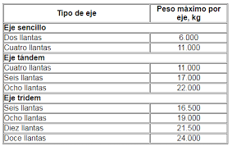
2 |  | 1RS-1RS |  | 7 | 7 |  |  |  | 14 | 1.2653667487 | 1.2653667487 | 0 |  |  | 482.77375683 | 1221.7717181
3 |  | 1RS-2RD |  | 7 | 18 |  |  |  | 25 | 1.2653667487 | 2.0192134538 | 0 |  |  | 155.32720872 | 510.18467468
4 |  | 1RS-1RD |  | 7 | 11 |  |  |  | 18 | 1.2653667487 | 3.2382869606 | 0 |  |  | 205.70360074 | 926.41778447
6 |  | 1RS-2RD-3RD |  | 7 | 18 | 25 |  |  | 50 | 1.2653667487 | 2.0192134538 | 1.7060262482 |  |  | 0 | 0
5 |  | 1RS-2RD-2RD |  | 7 | 18 | 18 |  |  | 43 | 1.2653667487 | 2.0192134538 | 2.0192134538 |  |  | 151.12917605 | 801.55796524
7 |  | 1RD-1RD-3RD |  | 7 | 11 | 25 |  |  | 43 | 1.2653667487 | 3.2382869606 | 1.7060262482 |  |  | 0 | 0
 |  |  |  |  |  |  |  |  |  |  |  |  |  | SUMA F IMDA |  | 3465.3437529

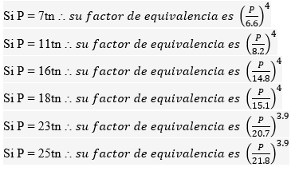
 |  |  |  |  |  |  |  |  | N° DE CALZADAS | N° DE SENTIDOS | CARRILES/SENTIDO | DIRECCIONAL Fd | CARRIL Fc
 |  | F IMDA | FACTOR DE LA INTENSIDAD MEDIA DIARIA ANUAL |  |  |  | 3465.3437529
 |  | TPD | TRAFICO PROMEDIO DIARIO |  |  |  | 208.57142857 |  | 1 CALZADA | 1 | 1 | 1 | 1
 |  | Fca | FACTOR DE CRECIMIENTO ACUMULATIVO |  |  |  | 27.145377744 |  |  | 1 | 2 | 1 | 0.8
 |  | r% | TASA DE CRECIMIENTO |  |  |  | 3.10% |  |  | 1 | 3 | 1 | 0.6
 |  | n | NUMERO DE AÑOS DEL PERIODO DE DISEÑO |  |  |  | 20 |  |  | 1 | 4 | 1 | 0.5
 |  | Fd | FACTOR DIRECCIONAL Fd |  |  |  | 0.5 |  |  | 2 | 1 | 0.5 | 1
 |  | Fc | FACTOR DE DISTRIBUCION POR CARRIL Fc |  |  |  | 0.8 |  |  | 2 | 1 | 0.5 | 0.8
 |  | EE= ESALs |  |  |  |  | 5.06E+05 |  | CALZADA SEPARADA | 2 | 1 | 0.5 | 1
 |  |  |  |  |  |  |  |  |  | 2 | 2 | 0.5 | 0.8
 |  |  |  |  |  |  |  |  |  | 2 | 3 | 0.5 | 0.8
 |  |  |  |  |  |  |  |  |  | 2 | 4 | 0.5 | 0.8

 |  |  |  |  |  |  |  | 505940.18792

Vehiculo que tiene mayor incidencia en el calculo de ESALS

ESPESORES
 | Autopista interurbana, de prinera importancia
 | Ejes equivalentes de 8.2 TN según el estudio de trafico |  |  | 8.2 | Tn
 | Suelo Sub rasante CBR=7% |  |  | 11 | %
 | Temperatura media anual promedio, T=23.5° |  |  | 18
 | Dias promedio en los que llueve en el año 55 |  |  | 66
 | Velocidad media de circulacion de vehiculos pesados de 30km/h |  |  | 30 | km/h

Paso 1 CONFIABILIDAD |  |  | R= | 90 |  | Zr | -1.282

Tipo de camino |  | CONFIABILIDAD RECOMENDADA |  |  |  | CONFIABILIDAD ( R ) | VALOR Zr
 |  |  | Zona Urbana | Zona Rural |  | 50 | 0
Rutas Inter-estatales y autopistas |  |  | 85-99.9 | 80-99.9 |  | 60 | -0.253
arterias principales |  |  | 80-99 | 75-99 |  | 70 | -0.524
colectores |  |  | 80-95 | 75-95 |  | 75 | -0.671
locales |  |  | 50-80 | 50-80 |  | 80 | -0.841
 |  |  |  |  |  | 85 | -1.037
 |  |  |  |  |  | 90 | -1.282
 |  |  |  |  |  | 91 | -1.34
Paso 2 DESVIACION ESTANDAR |  |  | S0 | 0.45 |  | 92 | -1.405
 |  |  |  |  |  | 93 | -1.476
PROYECTO DE PAVIMENTO |  | S0 |  |  |  | 94 | -1.555
 |  | P. Flexible | P. Rigido |  |  | 95 | -1.645
 |  | 0.40 - 0.50 | 0.30 - 0.40 |  |  | 96 | -1.751
CONSTRUCCION NUEVA |  | 0.45 | 0.35 |  |  | 97 | -1.881
SOBRECAPAS |  | 0.5 | 0.4 |  |  | 98 | -2.054
 |  |  |  |  |  | 99 | -2.327
 |  |  |  |  |  | 99.9 | -3.09
 |  |  |  |  |  | 99.99 | -3.75

Paso 3 INDICE DE SERVICIO
 |  |  |  |  | Zonas Industriales
 | Tipo de Via | Serviciabilidad D final |  |  | Pavimento Urbano Industrial |  | 1.5 - 2.0

 | Autopistas | 2.5 - 3.0 |  |  | Pavimento urbanoSecundario |  | 1.5 - 2.0
 | Carreteras | 2.0 - 3.5

 |  |  | Po= | 4.2
 |  |  | Pf = | 2.5 | Dato adoptado de la tabla ( Serv. Final)
 |  |  | ΔPSI = | 1.7

Paso 4 COEFICIENTES DE DRENAJE

CALIDAD DE DRENAJE |  | % DE HUMEADS EN QUE EL PAVIMENTO ESTA EXPUESTO A NIVELES DE HUMEDAD PROXIMO A LA SATURACION DURANTE EL ANO

 |  |  |  |  |  |  | DIA DE LLUVIA/AÑO= | 66
 |  |  |  |  |  |  | % DIAS DE LLUVIA= | 18%
EXCELENTE |  | 1.40-1.35 | 1.35-1.30 | 1.30-1.2 | 1.20
BUENO |  | 1.35-1.25 | 1.30-1.15 | 1.2-1.00 | 1.00 |  | m2= | 0.8
REGULAR |  | 1.25-1.15 | 1.15-1.05 | 1.00-0.80 | 0.80 |  | m3= | 0.8
POBRE |  | 1.15-1.05 | 1.05-0.80 | 0.80-0.60 | 0.60
MUY POBRE |  | 1.05-0.95 | 0.95-0.75 | 0.75-0.40 | 0.40

Paso 5 CALCULO DEL MODULO RESILIENTE DE LA SUBRASANTE

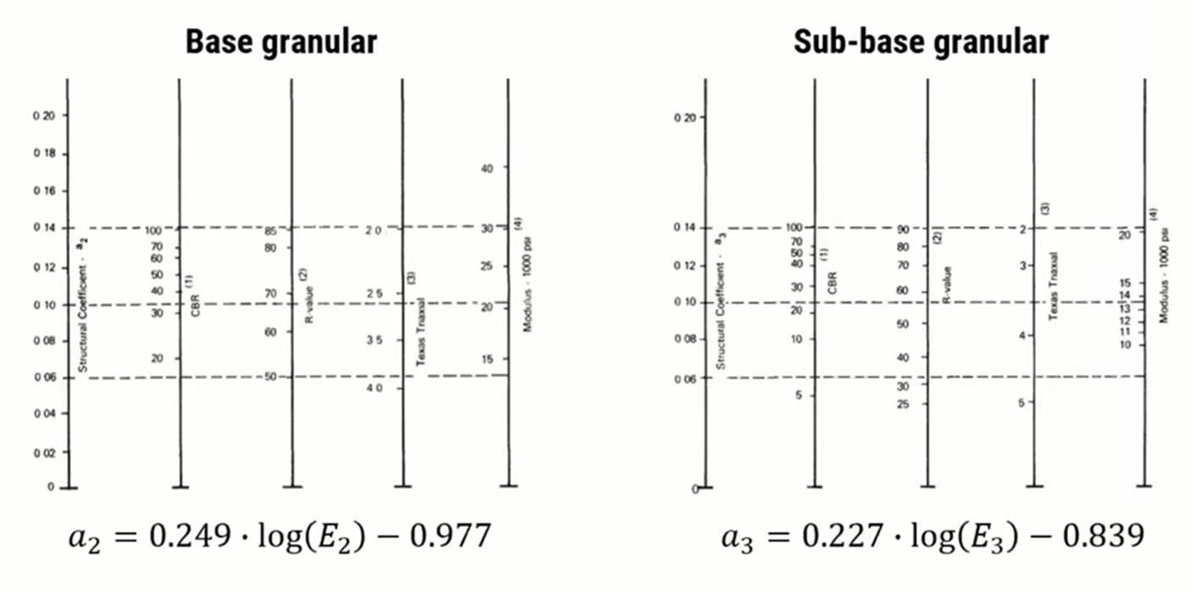
 | CBR<7.2% |  | Mr= | 1500*CBR
 | 7.2% < CBR< 20.0% |  | Mr= | 3500*CBR
 | CBR>20.0% |  | Mr= | 4326*LOG*(CBR)+241

 |  |  | Modulo Resiliente
 | CBR<7.2% | Mr= | 38500 | PSI

 | CALCULO DEL MODULO RESILIENTE DE LA BASE

 | Adoptamos un CBR min para la capa Base |  |  | 95

De 100 a 70 hay | 68.92 | de 70 a 95 hay | 25 | X= | 57.433333333
 | 30

De 30 a 25 hay | 144.6 | de 25 a la linea hay | 125.7 | x | 4.346473029
 | 5 |  |  | 25
 | Modulo Resilienta Base |  | PSI
 | Mr | 29.346473029 | 29346.473029
 | a2 | -0.61157857753 | 0.13542142247

 | CALCULO DEL MODULO RESILIENTE DE LA SUBBASE

 | Adoptamos un CBR min para la capa Sub - Base |  |  |  | 50

De 100 a 70 hay |  | de 70 a 90 hay |  | X= | #DIV/0!

De 20 a 15 hay | 261.69 | de 25 a la linea hay | 142.28 | x | 2.7184837021
 | 5 |  |  | 15
 | Modulo Resilienta Base |  | PSI
 | Mr | 17.718483702 | 17718.483702
 | a3 | -0.66614178819 | 0.12539282763

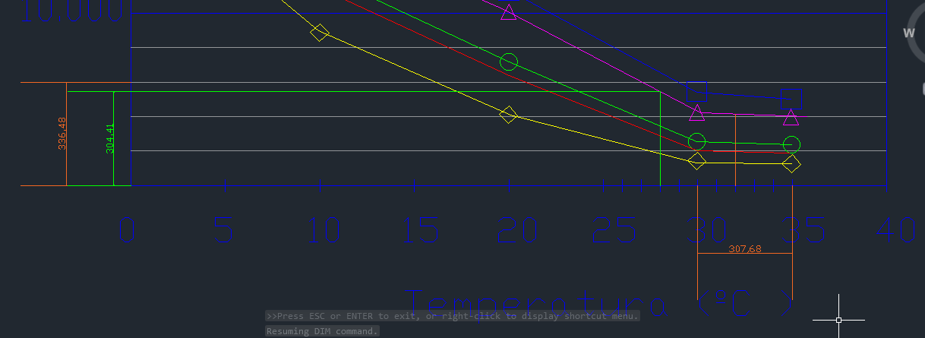
Paso 6 MODULO RESILIENTE DE LA MEZCLA ASFALTICA

 |  | V (km/h)= | 30 |  | Redondeado
 |  | F (Hz)= | 4.7746482928 |  | 5

 |  | Ta (°C)= | 18
 |  | hs (mm)= | 100 |  | Redondeado
 |  | Ts (°C)= | 27.509799441 |  | 28

De 6.000 a 0 hay | 336.48 | de 0 a 4 hay | 304.41 | X= | 5428.1383738
 | 6000

 | MR -CARP ASFLT (Mpa)= |  | 5428
 | MR -CARP ASFLT (PSI)= |  | 787,266.00 | Se convierte a PSI
 | a1 |  | 0.543

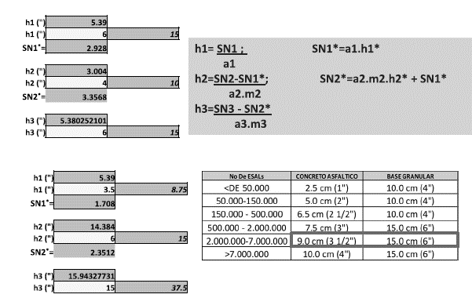
Paso 7 CALCULO DEL NUMERO ESTRUCTURAL

 | 3.4463590697 |  |  |  | 3.9867178038 |  |  |  | 3.1626863407
 | -0.20091484278 |  |  |  | -0.20091484278 |  |  |  | -0.20091484278
 | 5.3805156858 |  |  |  | 2.8983444896 |  |  |  | 7.5543009256
 | 2.2947297194 |  |  |  | 1.786349604 |  |  |  | 2.5682688925

 | W18 | 5.06E+05 |  |  | W18 | 5.06E+05 |  |  | W18 | 5.06E+05
 | log W18 | 5.704 |  |  | log W18 | 5.704 |  |  | log W18 | 5.704
 | SN1= | 1.8262 | 5.704 |  | SN2= | 2.228 | 5.704 |  | SN3= | 1.6357 | 5.704
 | DAR VALOR |  | Ok |  | DAR VALOR |  | Ok |  | DAR VALOR |  | Ok

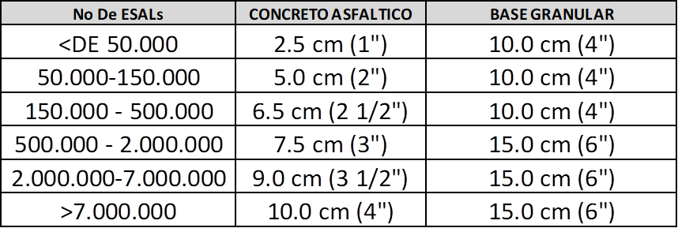
 | D1 (") | 3.36 |  |  | D2 (") | 5.529 |  |  | D3 (") | -6.4130744161
 | D1 (") | 3 | 7.5 |  | D2 (") | 6 | 15 |  | D3 (") | 0 | 0
 | SN1*= | 1.629 |  |  | SN2*= | 2.2790228279

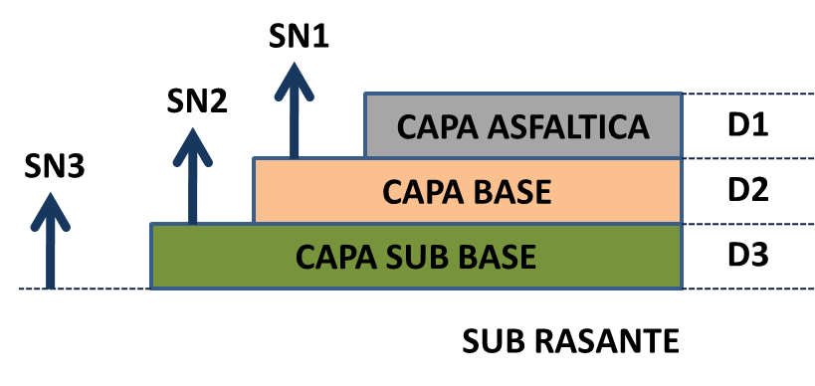

 |  |  |  |  |  |  | (plg) | (Cm)
 |  |  |  |  |  |  | 3 | 7.5

 |  |  |  |  |  |  | 6 | 15 |  | Para el numero de ESALs que se tiene el espesor minimo tendra que ser de 3 plg col 1
 |  |  |  |  |  |  |  |  |  | Para el numero de ESALs que se tiene el espesor minimo tendra que ser de 6 plg Col 2
 |  |  |  |  |  |  | 0 | 0

